BS2017
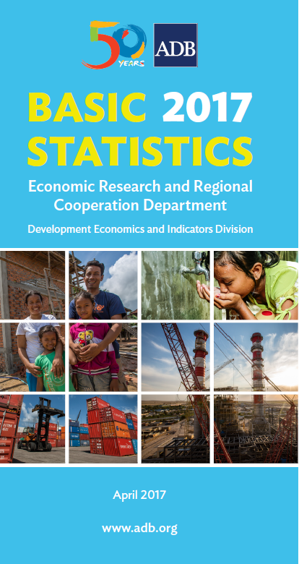
 | DEVELOPING MEMBER ECONOMY | LAND | POPULATION
 |  | Total Surface Area | Total | Average Annual Growth Rate | Density | Total Fertility Rate
...
 |  |  |  |  | (persons per km2 of total surface area) | (births per woman)
...
 |  | ('000 km2) | (million) | (%)
...
 |  |  | 2016 | 2011–2016 | 2016 | 2015
 | Afghanistan | 652.86 | 29.20 | 2.0 | 45 | 4.7
 | Armenia | 29.74 | 3.00 | –0.2 | 101 | 1.5
 | Azerbaijan | 86.60 | 9.76 | 1.2 | 113 | 2.3
 | Bangladesh | 147.63 | 159.89 | 1.3 | 1,083 | 2.1
 | Bhutan | 38.39 | 0.77 | 1.6 | 20 | 2.0
 | Brunei Darussalam | 5.77 | 0.42 | 1.5 | 73 | 1.9
 | Cambodia | 181.04 | 15.25 | 1.3 | 84 | 2.6
 | China, People's Republic of | 9,600.00 | 1,382.71 | 0.5 | 144 | 1.6
 | Cook Islands | 0.24 | 0.02 | 0.2 | 82 | 2.2
 | Fiji | 18.27 | 0.87 | 0.4 | 48 | 2.5
 | Georgia | 69.70 | 3.72 | … | 53 | 1.8
 | Hong Kong, China | 1.11 | 7.34 | 0.7 | 6,644 | 1.2
 | India | 3,287.26 | 1,299.00 | 1.3 | 395 | 2.4
 | Indonesia | 1,910.93 | 258.71 | 1.3 | 135 | 2.4
 | Kazakhstan | 2,724.90 | 17.80 | 1.5 | 7 | 2.6
 | Kiribati | 0.81 | 0.11 | 1.3 | 138 | 3.7
 | Korea, Republic of | 100.28 | 51.25 | 0.5 | 511 | 1.3
 | Kyrgyz Republic | 199.95 | 6.02 | 1.9 | 30 | 3.1
 | Lao PDR | 236.80 | 6.59 | 1.4 | 28 | 2.9
 | Malaysia | 330.80 | 31.66 | 1.7 | 96 | 1.9
 | Maldives | 0.30 | 0.48 | 3.5 | 1,609 | 2.1
 | Marshall Islands | 0.18 | 0.05 | 0.4 | 301 | 3.1
 | Micronesia, Federated States of | 0.70 | 0.10 | –0.0 | 146 | 3.2
 | Mongolia | 1,564.12 | 3.09 | 2.1 | 2 | 2.6
 | Myanmar | 676.59 | 52.91 | … | 78 | 2.2
 | Nauru | 0.02 | 0.01 | 1.8 | 524 | 2.8
 | Nepal | 147.18 | 28.33 | 1.4 | 192 | 2.2
 | Pakistan | 796.10 | 195.40 | 2.0 | 245 | 3.6
 | Palau | 0.46 | 0.02 | –0.5 | 38 | 1.7
 | Papua New Guinea | 462.84 | 8.48 | 3.1 | 18 | 3.7
1 - 2009 2 - 2010 3 - 2011 4 - 2012 5 - 2013 6 - 2014 7 - 2015 8 - 2016 | Philippines | 300.00 | 103.24 | 1.9 | 344 | 2.9
* Refers to estimates/preliminary figures. | Samoa | 2.84 | 0.19 | 0.7 | 69 | 4.0
¤ Differs from standard definition; or refers to only part of the country. | Singapore | 0.72 | 5.61 | 1.6 | 7,799 | 1.2
… denotes data not available from 2009 – denotes value equal to zero | Solomon Islands | 28.90 | 0.64 | 2.3 | 22 | 3.9
0 or 0.0 denotes value is less than half of unit employed | Sri Lanka | 65.61 | 21.20 | 1.0 | 323 | 2.1
Lao PDR = Lao People's Democratic Republic n.a. denotes not applicable | Taipei,China | 36.20 | 23.51 | 0.3 | 649 | 1.2
Data Sources: Online databases from international organizations (Food and Agriculture Organization; Inter-Parliamentary Union; International Energy Agency; International Labour Organization; International Monetary Fund; International Telecommunication Union; Organisation for Economic Co-operation and Development; Secretariat of the Pacific Community; United Nations Children's Fund; United Nations Educational, Scientific, and Cultural Organization Institute for Statistics; United Nations Environment Programme; United Nations Human Settlements Programme; United Nations Industrial Development Organization; United Nations Population Division; United Nations Population Fund; United Nations Statistics Division; United States Census Bureau; World Bank; World Health Organization); ADB. 2017. Asian Development Outlook 2017. Manila; ADB. 2016. Key Indicators for Asia and the Pacific 2016. Manila; economy sources; staff estimates. | Tajikistan | 141.38 | 8.65 | 2.3 | 61 | 3.5
 | Thailand | 513.12 | 67.46 | 0.4 | 131 | 1.5
 | Timor-Leste | 14.87 | 1.21 | 2.1 | 81 | 5.6
 | Tonga | 0.75 | 0.10 | 0.0 | 138 | 3.7
...

